Лист1
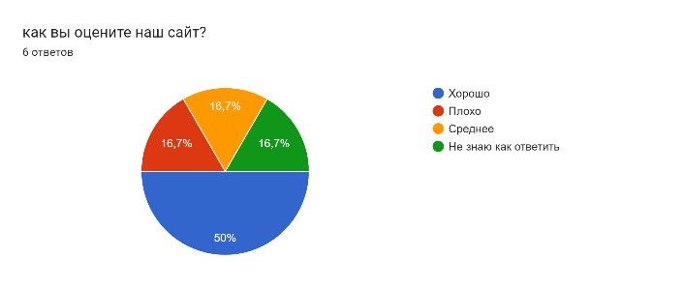
сколько прошло опрос |  | оценка сайта
количество: | хорошо
6 | плохо
 | среднее
 | не знают


 |  | фукцианал сайта
 | хорошо
 | плохо
 | среднее
 | не знают

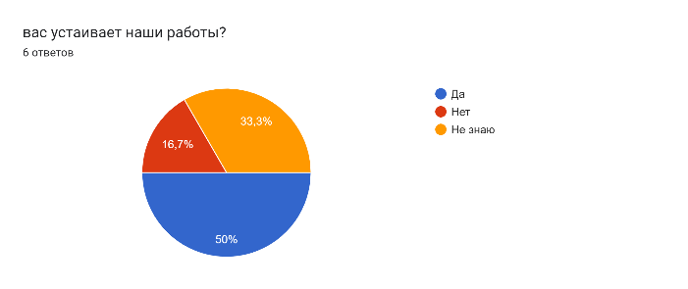
 |  | устраивает сайт
 | да
 | нет
 | не знают

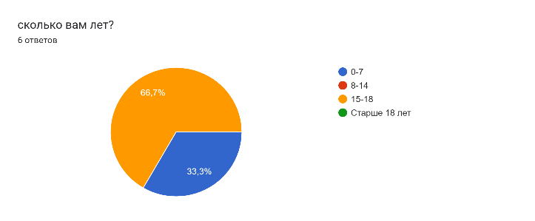
 |  | сколько лет
 | 0-7
 | 8-14
 | 15-18
 | старше 18

